Instruções
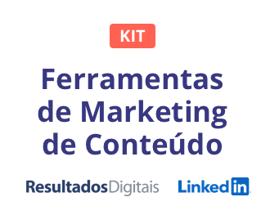

Como utilizar este modelo
Conforme as equipes de uma organização crescem e sentem a necessidade de usar os mesmos canais de mídias sociais, os profissionais de marketing enfrentam desafios em acompanhar todas as solicitações. Ou talvez você trabalhe em um escritório internacional que faz parte de uma marca global, mas não tem acesso de administrador às páginas da empresa em redes sociais. Se você não estiver usando ferramentas de gestão de mídias sociais, como Spredfast, Hootsuite ou RD Station Marketing, planilhas como estas podem ajudar a poupar tempo. Elas garantem que as especificações/diretrizes sejam seguidas e que seu gerente de mídias sociais possa incluir suas publicações com facilidade.

Benefícios
As mídias sociais são uma das maneiras mais eficientes de distribuir conteúdo, engajar o público, construir relacionamentos e criar demanda. Mas os benefícios das mídias sociais não acontecem por acidente. Para distribuir conteúdo, a maioria dos gerentes de mídias sociais vai usar uma combinação de técnicas pagas e orgânicas e testar em vários canais onde seu público se encontra. Use este modelo para planejar suas publicações.

Recomendações
Calendário semanal de publicações orgânicas |  | Planeje como vai ser o cronograma de publicações em cada semana, para que sua equipe possa visualizá-las com facilidade. A recomendação de frequência é relativa a publicações orgânicas.
Guias de mídias sociais |  | Cada guia tem dicas de boas práticas para publicações patrocinadas e orgânicas. Em muitos formatos, é possível exceder a quantidade de texto e usar outras especificações de imagens. A maioria das plataformas de mídias sociais recomenda publicar de 2 a 3 versões de conteúdo por campanha, no mínimo. É só copiar/colar as linhas do modelo e adicionar quantas publicações você deseja veicular. Publicações com vários conteúdos são recomendadas para que sua campanha otimize o conteúdo de acordo com o que tem o melhor desempenho.

Como usar as guias e atualizar o conteúdo
Os calendários para planejamento e as guias para cada plataforma social podem ser encontrados abaixo.

 | Calendário semanal de publicações |  | Guia de plataformas sociais | Geral | Fonte dos menus suspensos
 | Planeje sua semana com antecedência. Relacione as atualizações para cada plataforma social. Incluímos algumas dicas para decidir a frequência das publicações orgânicas. Recomendamos destacar as células com as publicações nas quais você irá investir seu orçamento para ampliar ainda mais seu alcance. |  | Esse espaço foi criado para que você possa escrever o texto e verificar se o limite de caracteres em publicações patrocinadas e orgânicas não foi ultrapassado. Você pode até mesmo anexar imagens para planejar o texto com o respectivo visual. | Confira as melhores práticas para armazenar peças de conteúdo no YouTube e SlideShare. Crie um link para o conteúdo dessas plataformas quando quiser incluir o material em blogs. | Você pode personalizar os menus suspensos nesta guia

Mais informações
Hoje, o número de usuários do LinkedIn ultrapassa 560 milhões de profissionais, o que representa o maior grupo de pessoas influentes, instruídas e de alto poder aquisitivo do mundo. No Brasil, esse número já ultrapassou os 35 milhões de usuários. Para distribuir conteúdo a essas pessoas chave, o LinkedIn oferece o Sponsored Content e Sponsored InMails, duas soluções que enviam as mensagens da sua marca para o feed de notícias e a caixa de entrada do LinkedIn. Acompanhe as soluções de marketing do LinkedIn em business.linkedin.com/pt-br/marketing-solutions

RD Station Marketing
A ferramenta da Resultados Digitais reúne os recursos essenciais e uma metodologia comprovada para que a sua empresa gerencie e automatize de maneira efetiva sua estratégia de Marketing Digital: você pode atrair visitantes para o site, convertê-los em oportunidades de negócio, construir relacionamentos, vender mais e monitorar os resultados, tudo em um só lugar.
Fale com um consultor.

Calendário semanal publicações
 | PUBLICAÇÕES ORGÂNICAS DA SEMANA
 | Dia útil ou fim de semana | Melhor hora do dia | Frequência da publicação | Publicação nº | Segunda | Terça | Quarta | Quinta | Sexta | Sábado | Domingo
 | Dias úteis | 7h30 - 8h30 12h00 -13h00 17h00 - 18h00 | De 1 a 4 vezes por dia | 1
 |  |  |  | 2
 |  |  |  | 3
 |  |  |  | 4

 | Dias úteis | 13h00 - 15h00 17h00 - 18h00 | Até 14 vezes por dia | 1
 |  |  |  | 2
 |  |  |  | 3
 |  |  |  | 4
 |  |  |  | 5
 |  |  |  | 6
 |  |  |  | 7
 |  |  |  | 8
 |  |  |  | 9
 |  |  |  | 10
 |  |  |  | 11
 |  |  |  | 12
 |  |  |  | 13
 |  |  |  | 14

 | Dias úteis | 13h00 - 16h00 | 2 vezes por dia | 1
 | Fins de semana | 12h00 - 13h00 |  | 2

 | Qualquer período | EXCETO 15h00 - 16h00 | De 1 a 2 vezes por dia | 1
 |  |  |  | 2

 | Dias úteis | 14h00 - 16h00 | De 2 a 5 vezes por dia | 1
 |  |  |  | 2
 |  |  |  | 3
 | Fins de semana | 9h00 - 11h00 |  | 4
 |  |  |  | 5

Links úteis

⇢ | Fast Company: The Best (And Worst) Times To Post On Social Media (Infographic)

⇢ | Resultados Digitais: Como fazer a gestão das redes sociais de sua empresa

⇢ | Tube Filter: Want To Know The Best Days And Times To Post YouTube Videos? Here’s A Yearly Calendar

⇢ | Fast Company: The Social Media Frequency Guide: How Often to Post to Facebook, Twitter, LinkedIn And More

⇢ | ShortStack: How Often You Should Post to Social Media [Infographic]

⇢ | Track Maven: 6 Best Practices To Optimize Your YouTube Channel

LinkedIn Sponsored Content
 |  |  |  |  | 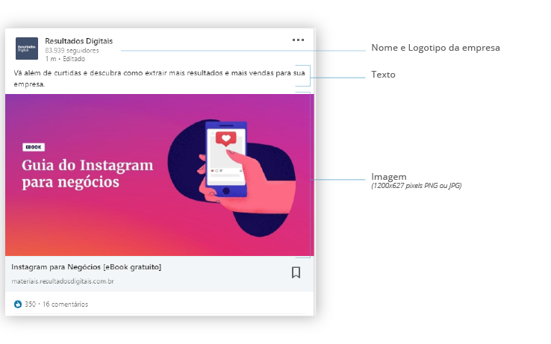
 | LinkedIn Sponsored Content

Melhor prática | Insira aqui sua URL de destino
 | Use anexos, e não miniaturas, em publicações patrocinadas. O LinkedIn recomenda publicar de dois a três criativos por campanha para obter melhores resultados. Copie/cole abaixo para adicionar quantos modelos forem necessários.

 |  | Contagem | Limite | Diferença

Título | Insira o texto aqui | 19 | 100 | 81

Imagem | 1200 x 627 pixels PNG e JPG Apenas orientação paisagem

LinkedIn Sponsored InMails
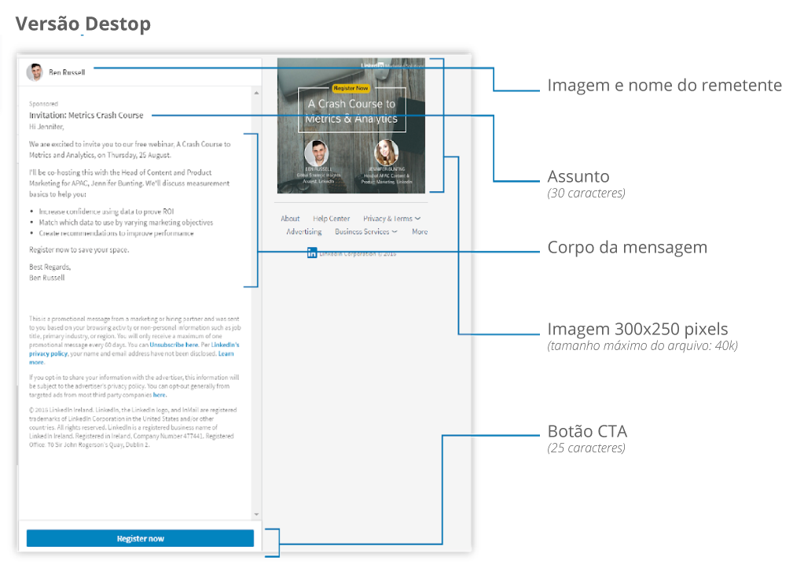
 | LinkedIn Sponsored InMails

URL de destino | Insira aqui sua URL de destino
Melhor prática | Além de um banner call to action, inclua um link para sua página de destino dentro do corpo do texto. Evite links para várias páginas de destino para não confundir o usuário.

Pré-visualização da mensagem |  | Contagem | Limite | Diferença

Nome do remetente | Se o remetente for um usuário, o nome e o sobrenome são obrigatórios | 68 | 25 | -43 | *Observação: as contagens de caracteres podem variar de acordo com o dispositivo e configurações do usuário. As contagens de caracteres são sugeridas para otimizar a experiência do usuário
Linha de assunto | Por exemplo: Tenha sucesso com o marketing de conteúdo | 54 | 30 | -24
Descrição | Opcional e exibida só no desktop | 32 | 35 | 3
Imagem do remetente | Adicione aqui um link para a logo da empresa ou imagem do usuário. Ela pode ser do perfil do LinkedIn ou da página da empresa

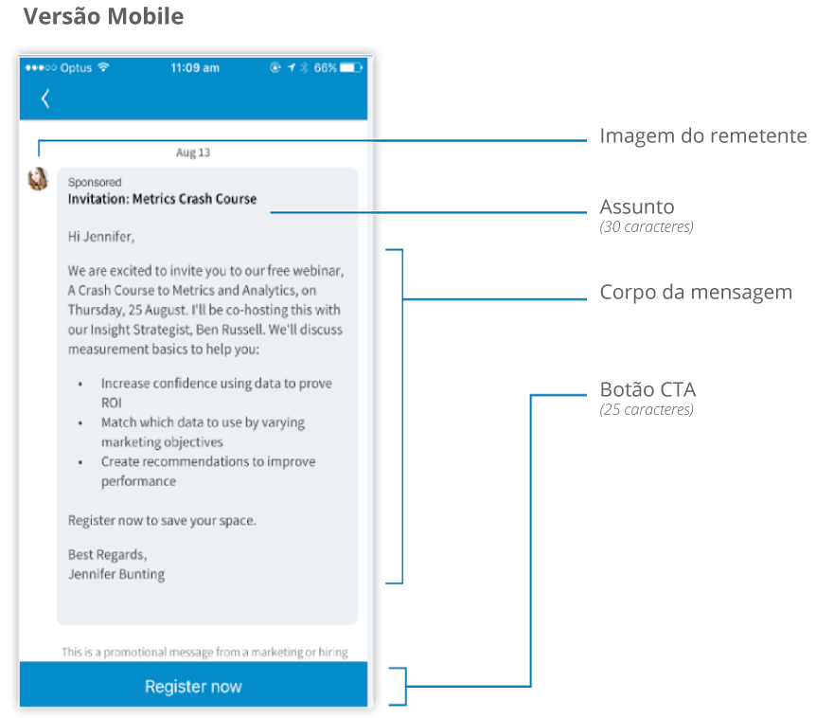
Corpo da mensagem | Para ter o melhor resultado, mantenha o corpo do texto o mais curto possível para evitar a necessidade de rolar a página. Pressione “Alt” + “Return” juntos para descer para a próxima linha. Dicas de melhores práticas dos Sponsored InMails: 1. Você precisa ENTREGAR valor para OBTER valor. O foco da mensagem deve ser o benefício para o usuário, não a empresa ou o produto 2. Personalize a mensagem para garantir sua relevância. O usuário precisa entender por que está recebendo a mensagem e por que ela é relevante 3. Inclua um call to action claro e alinhado com o contexto da sua mensagem 4. Mantenha um tom coloquial e sincero 5. Adicione um link clicável ao corpo da mensagem, para aumentar o CTR em dispositivos móveis | 728 | 500 | -228
Botão de CTA | adicione aqui seu texto de CTA | 30 | 25 | -5

Imagem | Conteúdo do InMail 300 x 250 pixels (tamanho máximo de arquivo 40 KB) Se nenhum banner for fornecido, outro anúncio vai aparecer em seu lugar. Inclua apenas arquivos jpeg, png (sem flash) e gif (sem animação)

Rastreamento da mensagens
Link da Page no LinkedIn | Insira aqui o link da Page
URL do botão e banner | Insira aqui a URL do CTA
Link de texto no corpo do texto (máx. 1) | Insira aqui a URL do link no corpo do texto

ISENÇÃO DE RESPONSABILIDADE PERSONALIZADA (quando aplicável)
Estes são os termos e condições ou isenções legais

Informações de contato da empresa **Obrigatório para qualquer InMail enviado ao Canadá**
Nome da empresa
Endereço da empresa
Nº de telefone

Facebook
 | Formato: Link para orgânico/pago
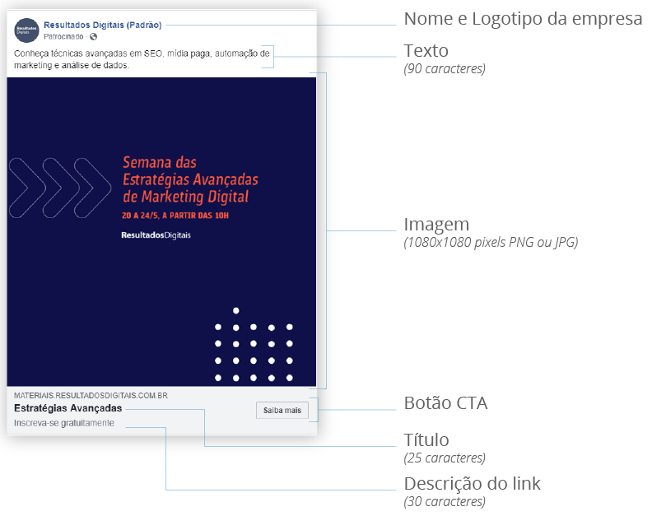
URL de destino | Insira aqui sua URL de destino
Melhor prática | O Facebook requer que menos de 20% do espaço da imagem seja ocupado por texto. Verifique se sua imagem está de acordo com essa diretriz nesta URL: https://www.facebook.com/ads/tools/text_overlay
Crie seu anúncio aqui | https://en-gb.facebook.com/business/ads-guide/clicks-to-website/links?toggle0=Photo

 |  | Contagem | Limite | Diferença

Texto | Insira seu texto aqui | 21 | 90 | 69
Título | Insira seu título aqui | 22 | 25 | 3
Descrição do link | Insira a descrição do link | 26 | 30 | 4
Botão de call to action | Compre agora | ◁ Escolha ao lado

Imagem | 1080 x 1080 pixels PNG e JPG

Twitter
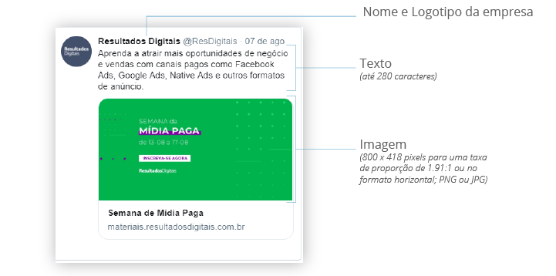
 | Tweet promovido - Cliques ou conversões no site

URL de destino | Insira aqui sua URL de destino
Crie seu anúncio aqui | https://business.twitter.com/en/help/campaign-setup/advertiser-card-specifications.html
Observações | O LinkedIn recomenda publicar de dois a três criativos por campanha para obter melhores resultados. Copie/cole abaixo para adicionar quantos modelos forem necessários.

 |  | Contagem | Limite | Diferença

Texto do Tweet | Insira o Tweet aqui | 19 | 280 | 261
Título do website | Tamanho do título do website | 28 | 70 | 42

Imagem | 800 x 418 pixels para uma taxa de proporção de 1.91:1 PNG e JPG

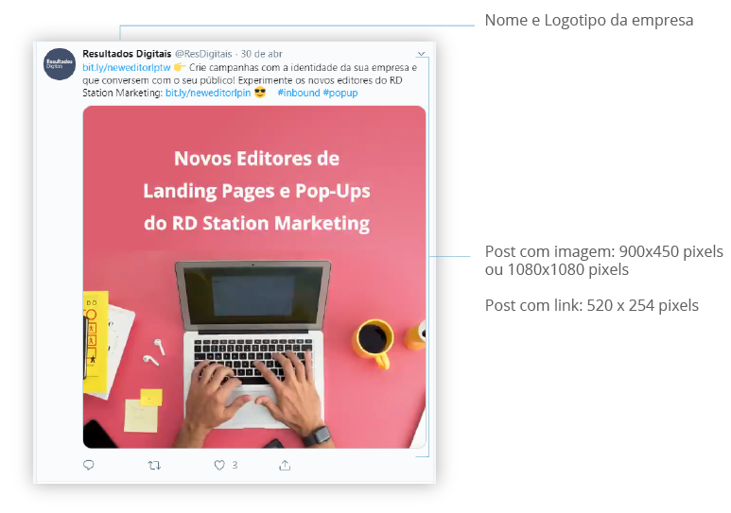
 | Tweet orgânico

 |  | Contagem | Limite | Diferença

Texto do Tweet | Insira o Tweet aqui Observação: Se estiver anexando uma imagem, 20 caracteres serão removidos | 93 | 280 | 187

Imagem | Post com imagem: 900 x 450 px ou 1080 x 1080 px Post com link: 520 x 254 px

Instagram
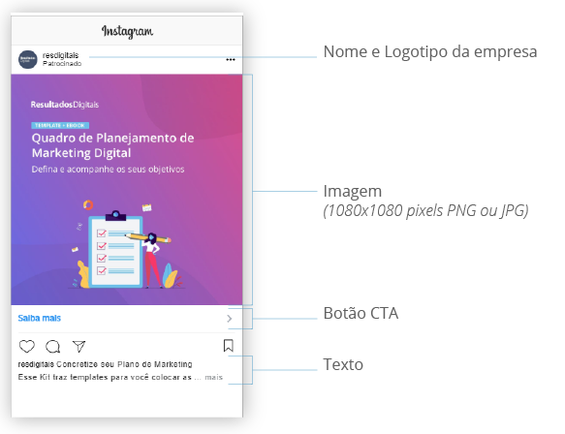
 | Formato: Imagem/vídeo único

URL de destino | Insira aqui sua URL de destino
Crie seu anúncio aqui | www.facebook.com/business/ads-guides/clicks-to-website/instagram-links?toggle0=Photo

 |  | Contagem | Limite | Diferença

Texto | Insira o texto aqui | 19 | 90 | 71
Botão de call to action | Reserve agora | ◁ Escolha do menu suspenso

Imagem | 1080 x 1080 pixels PNG e JPG

Geral
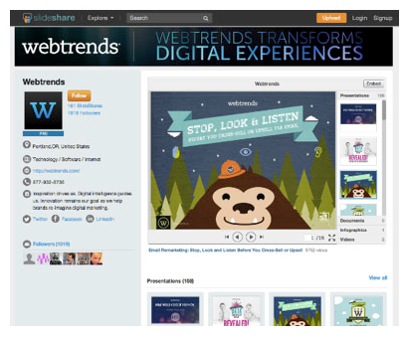
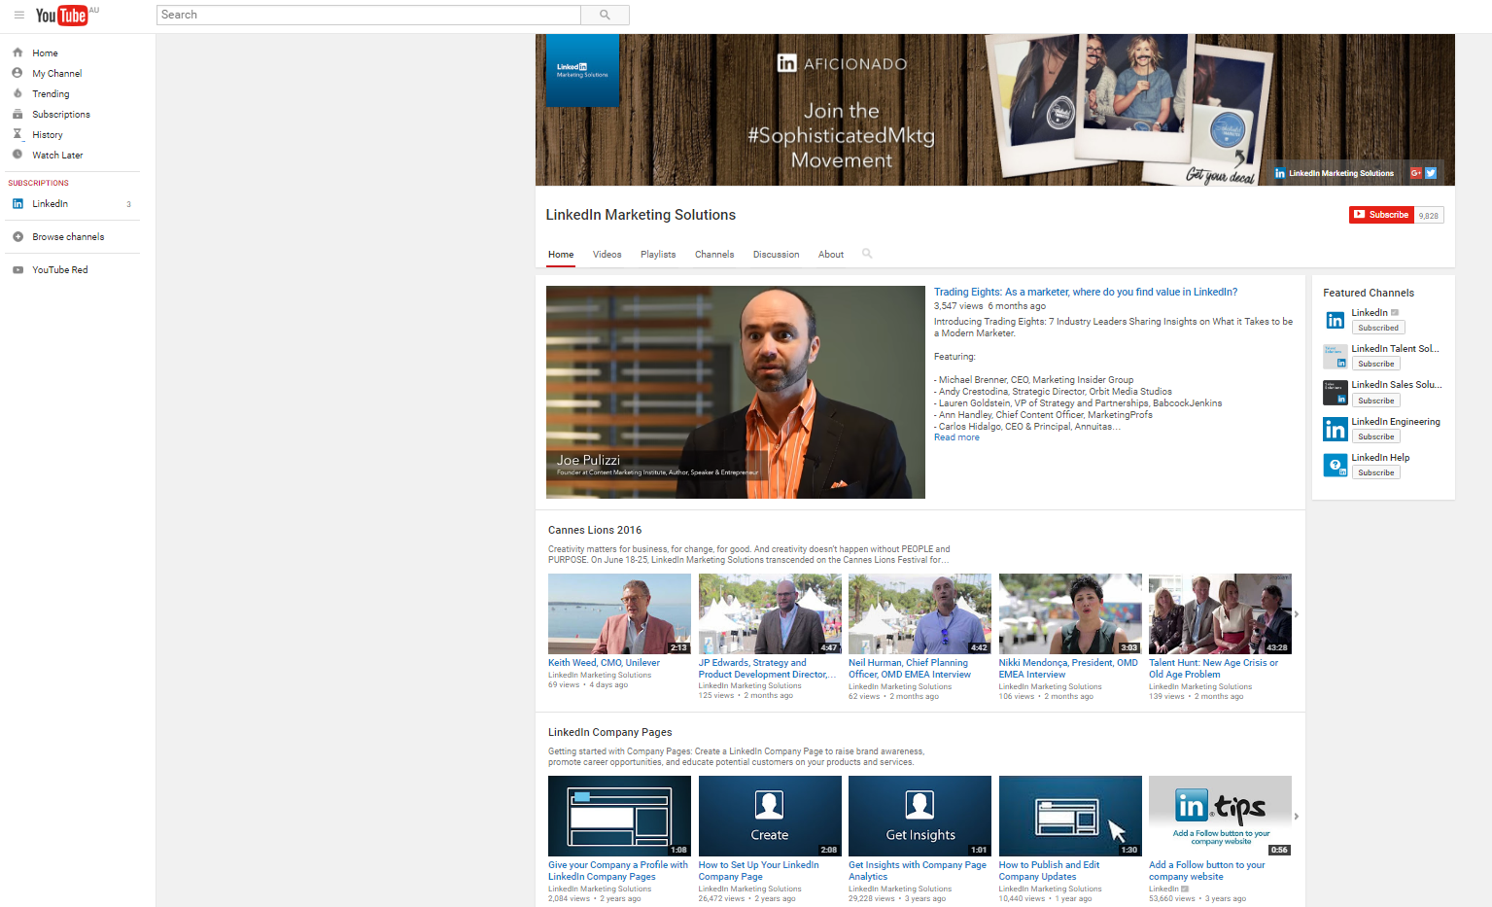
 | Canais do SlideShare |  | YouTube

O que são os Canais do SlideShare? | O LinkedIn SlideShare foi feito para que seja mais fácil compartilhar, incluir e amplificar suas apresentações. Use o SlideShare para carregar apresentações, infográficos, PDFs de e-books, estudos de caso e vídeos. | Por que o YouTube? | O YouTube é um ótimo lugar para profissionais de marketing manterem e promoverem vídeos da marca.

5 dicas para começar a utilizar o SlideShare |  | Dicas de sucesso do YouTube para iniciantes

1. Otimize o canal | Os canais são sua página inicial no SlideShare. Amplie a identidade da sua marca para sua conta do SlideShare com a ferramenta de personalização do perfil. Use o banner e as imagens de perfil para criar continuidade e para dar o máximo de destaque aos seus conteúdos mais valiosos. | 1. Vídeos curtos têm melhor desempenho | Mantenha o vídeo curto para garantir que ele seja assistido. De acordo com o YouTube, o usuário médio assiste 90 segundos de um vídeo.

2. Compartilhe apresentações que sejam visualmente estimulantes | As apresentações com melhor desempenho no SlideShare têm muito conteúdo visual. Em média, elas incluem 37 imagens em todos os slides e menos de 30 palavras por slide. | 2. Atraia a atenção do público com gráficos | Use anotações para chamar a atenção do usuário e destaque os pontos principais.

3. O 1º slide é essencial | O primeiro slide da sua apresentação será exibido como miniatura sempre que você compartilhá-la, então certifique-se de que ele chamará a atenção do leitor. | 3. Direcione tráfego para sua página de destino e site | Os vídeos do YouTube podem ser uma porta de entrada para outros conteúdos da marca. Inclua links a conteúdos relacionados e outros vídeos relevantes no seu site.

4. Use modelos profissionais | Precisa de um modelo para seus slides? O SlideShare tem suporte integrado ao Haiku Deck. Você pode criar apresentações incríveis com o Haiku Deck e adicioná-las facilmente ao SlideShare. | 4. Aumente a classificação de SEO com transcrições | Inclua texto para que as ferramentas de pesquisa indexem seu conteúdo de vídeo. As transcrições são uma maneira relevante de incluir o texto nos seus vídeos.

5. Não se esqueça dos dispositivos móveis | O aplicativo LinkedIn SlideShare otimiza automaticamente seu conteúdo para dispositivos móveis, onde o engajamento é alto. Ao criar slides para o SlideShare, use uma fonte grande para que seja mais fácil de ler em dispositivos móveis. Limite-se a no máximo duas fontes, para que sua apresentação tenha uma aparência mais limpa e para que seja fácil de ler em telas pequenas. | 5. Acompanhe suas estatísticas | Confira as métricas (como acessos únicos, porcentagem média de visualização, duração da visualização média e estimativa de minutos assistidos) para determinar se seu conteúdo em vídeo tem repercussão.

